전표요청 확인방법
매일 평일 10시 이후 확인 |  |  | 1) 보증금현금반환분 지급고지서 2) 보증금(현금) 지급준비계좌 이체 3) 보증금(소비자) 지급준비계좌 이체 4) 보증금 소비자계좌 이체 5) 반품라벨 보증금 환급 고지서
매주
매월 |  |  | 1) 처리지원금 지급고지서
전표구분 | 인터페이스ID | 배치NO | 화면
보증금현금반환분 지급고지서 | IF-009 IF-010 | BAT033(고지서), BAT034(전표)
확인화면: 고지서조회, 지급내역

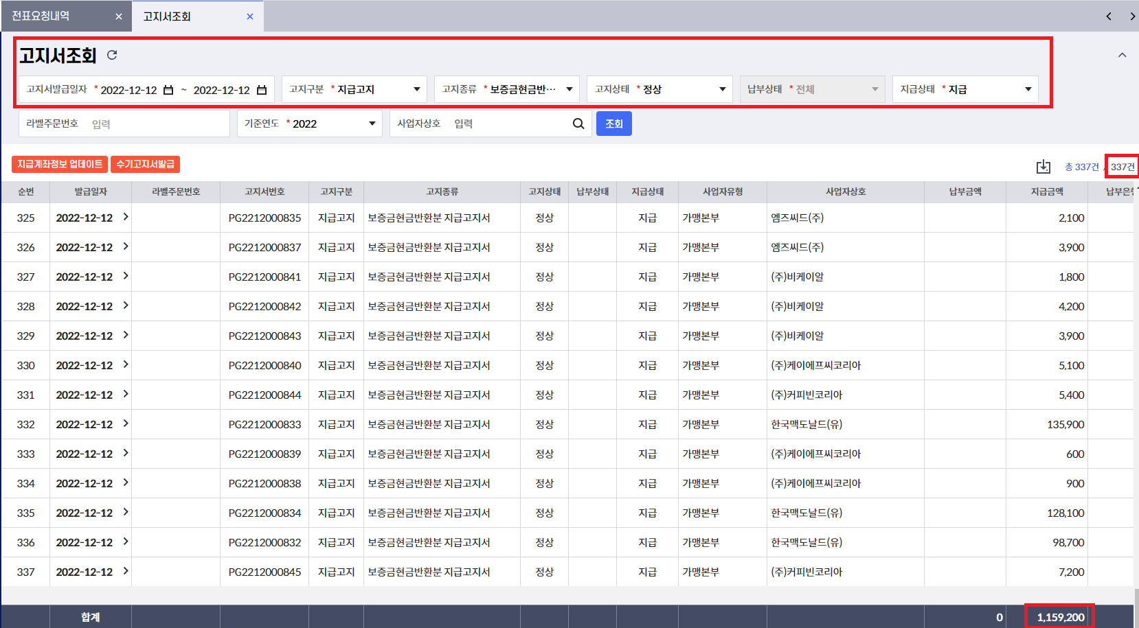

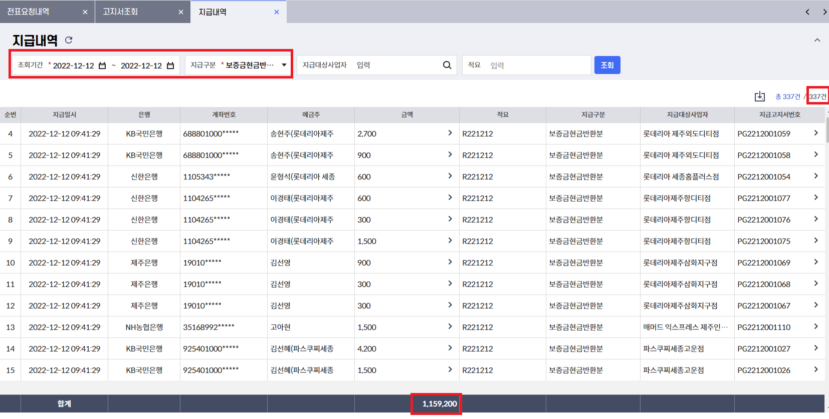

보증금(현금) 지급준비계좌 이체
확인화면: 반환내역, 현금반환내역

월요일은 전주 금~일 데이터가 대상임

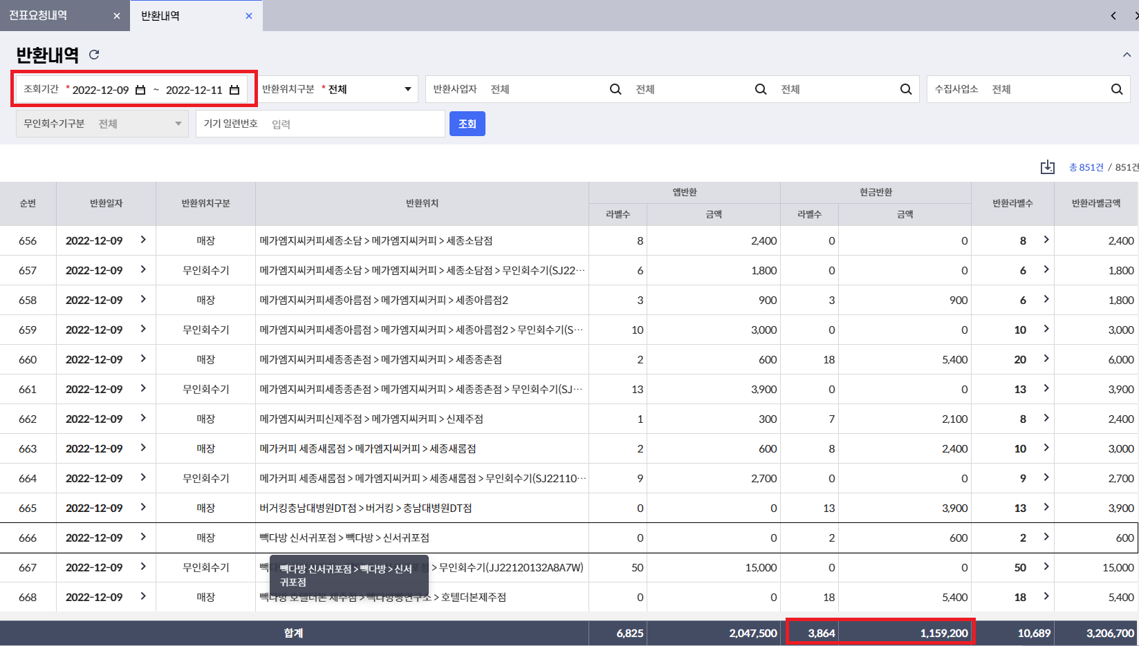

보증금(소비자) 지급준비계좌 이체
확인화면: 소비자 보증금 거래내역

월요일은 전주 금~일 데이터가 대상임

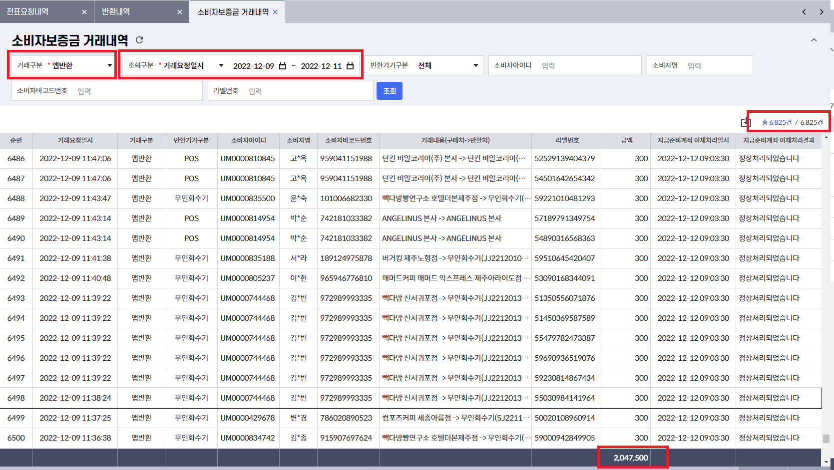

보증금 소비자계좌 이체
확인화면: 소비자 보증금 거래내역

이체결과는 당일날 처리되지만
전표생성은 익일데이타 기준 공휴일 불가

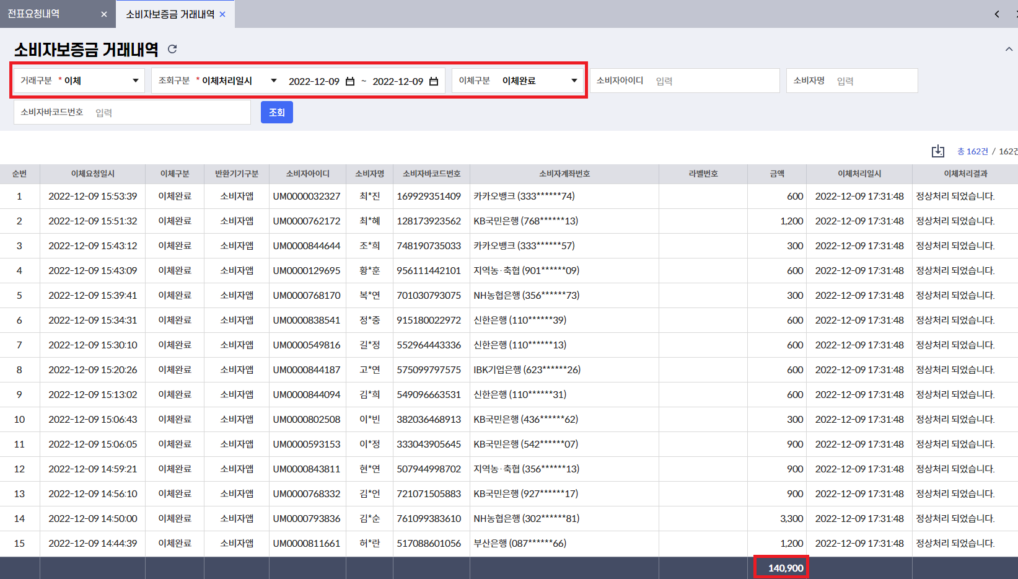

라벨비 지급고지서- 월초 확인 | IF-013 | BAT022
확인화면: 라벨인쇄/배송현황

전월 데이터에서 인쇄완료 이상 일 경우
라벨인쇄/배송현황에서 배송시작일시 기준으로

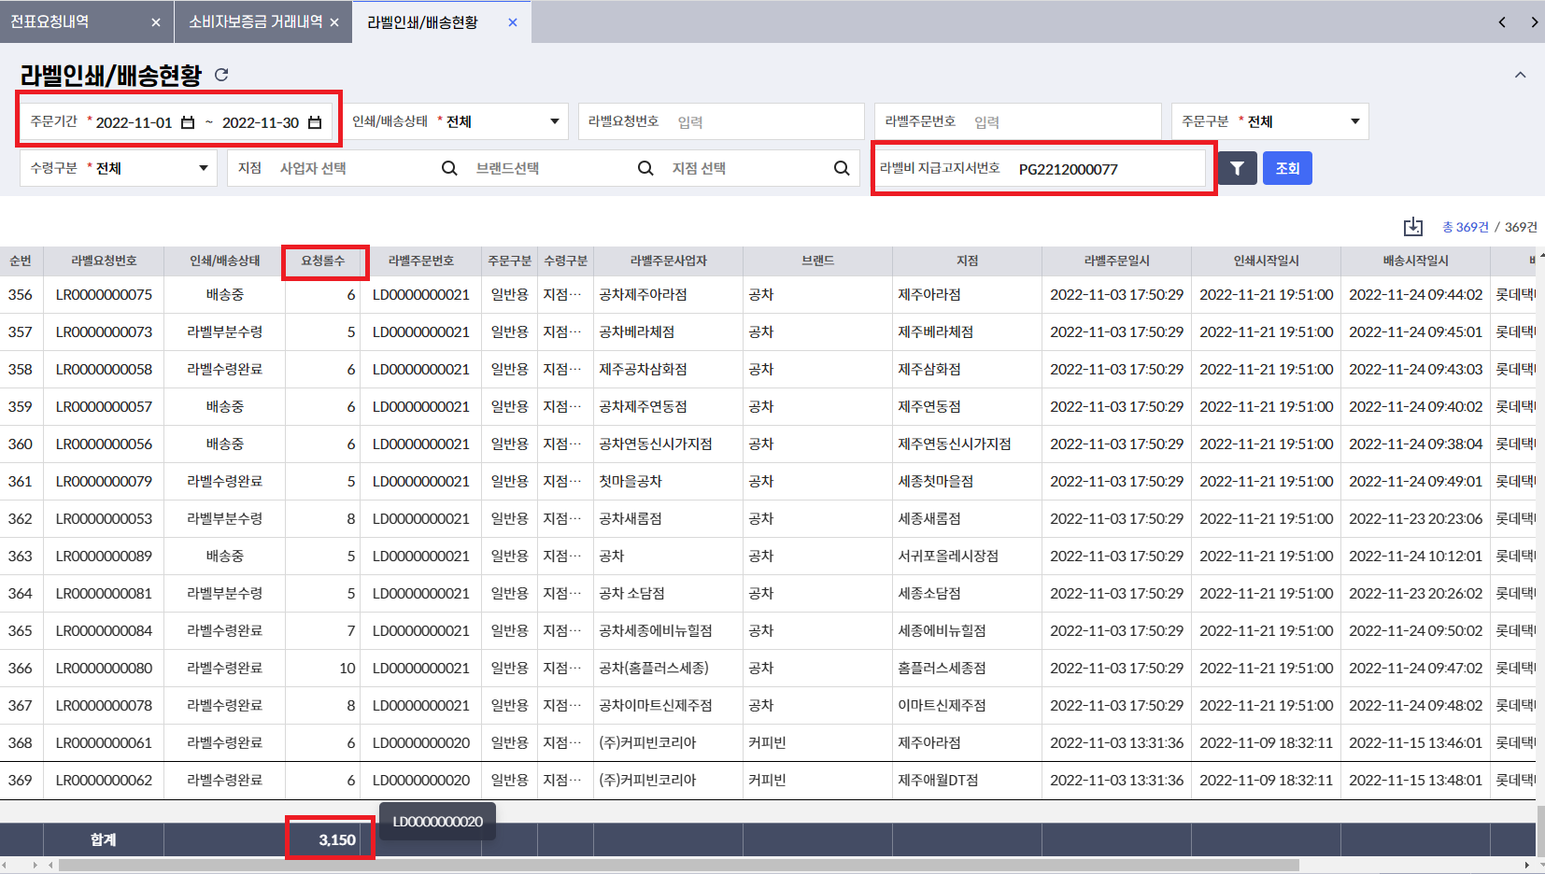

 |  |  | 3150 * 6990 = 22018500

납부고지서 전표처리(SP_BAT030_RCPT_RST) 확인 |  |  | 예) 보증금납부(C21), 처리지원금(C22)
배치에서 익일에 전일자 기준 |  |  | select * from FI_Z_COSMO_EPDOCU_H where TP_EC = 'C21' order by dt_write desc

보증금 소비자계좌 이체

 |  |  | AM_PUR : 수납처리금액 - 수납처리내역 화면에서 수납일자 20221226 으로 조회된 금액임
 |  |  | AM_IN: 입금금액 - 계좌거래내역 화면에서 조회기간 20221226 , 계좌용도 보증금계좌, 거래구분 입금 으로 조회된 금액

처리지원금 지급고지서 - 월초 확인 | IF-011 | BAT051
확인화면 : 재활용인수/인계
재활용인수/인계는 센터확인기준으로 고지서 생성 -> 일자 비교 어려움

 |  |  | 재활용인수인계 전월 1달 조회한 결과와 비교
반품라벨 보증금 환급 고지서 | IF-021 | BAT061
반품라벨 처리지원금 환급 고지서 | IF-022 | BAT061

